Descrizione
Clicca qui per la Matrice Acquisti
PRESENTAZIONE
LABORATORIO DI FISICA DI BASE:
MECCANICA, TERMODINAMICA, ELETTRICITA'
Versione con ARDUINO
(PROGETTO 1 B)
PER LE SCUOLE SUPERIORI

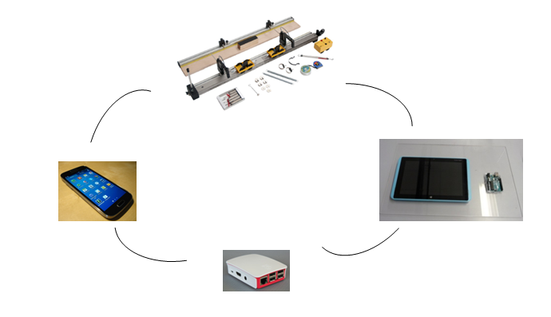

OBIETTIVI E FINALITÀ DELLA SOLUZIONE
La dotazione di questo laboratorio scientifico permette di effettuare approfondimenti pratici e sperimentali su concetti fondamentali di fisica classica. Attraverso l’interfaccia Arduino è possibile effettuare le sperimentazioni attraverso sensori e nello stesso tempo studiare il funzionamento di Arduino ed imparare a programmarlo mediante esercizi semplici ed intuitivi.

LA SOLUZIONE È COMPOSTA DA:
Il laboratorio è composto da esperimenti di meccanica, termodinamica ed elettricità che consentono di comprendere e sperimentare appieno i concetti di fisica studiati nella teoria. Gli esperimenti possono essere svolti mediante l'interfaccia Arduino e sensori per una migliore rielaborazione dati consentendo inoltre lo studio del sistema Arduino imparando a programmarlo per svolgere ulteriori esercizi. Infine attraverso Raspberry ed una APP specifica, gli studenti potranno scaricarsi sul proprio Smartphone i dati sperimentali e rivedere l’esperimento a casa. Alcuni di questi sistemi sono modulari consentendo di poter dimostrare numerosi esperimenti con gli stessi accessori. Viene fornito un manuale di istruzioni molto dettagliato che comprende una prima parte teorica ed una parte sperimentale che comprende procedure guidate passo passo, immagini, analisi, grafici e proposte aggiuntive per l'insegnante.

DESCRIZIONE PROGETTO
Il progetto comprende una prima parte di fisica classica riguardante il moto rettilineo sviluppando perciò i concetti di attrito statico e dinamico, le leggi di Newton sul moto, i concetti di lavoro ed energia, impulso e momento. Si passa poi ad approfondire il moto armonico con le sue leggi, i concetti di velocità ed accelerazione, gli urti elastici ed anelastici e la legge di conservazione dell'energia. Un altro kit permette lo studio della caduta libera, il moto uniformemente accelerato, l'accelerazione di gravità. Il progetto include poi una parte di termodinamica di base sul tema dell'equilibrio termico tra solidi e tra solidi e liquidi e sulla conducibilità termica di materiali diversi. Infine si propone un semplice esperimento inerente il processo di carica e scarica di un condensatore in cui si misura la corrente di carica e scarica di un condensatore al variare di capacità, della resistenza e della tensione applicata. L'utilizzo dell'interfaccia Arduino con opportuni sensori permetterà di informatizzare il processo cognitivo consentendo anche l'archiviazione di tutte le sperimentazioni eseguite senza d'altro canto venir meno la manualità e l'operatività sperimentale stessa. Viene fornita un'interfaccia Arduino trasversale a tutti gli esperimenti che comprende Arduino Uno, interfaccia collegamento sensori e tablet, un kit interfaccia Arduino specifico per esperimento con sensori, maschera specifica per esperimento e software. Ciò consentirà in aggiunta la possibilità di conoscere ed imparare a programmare in modo semplice il sistema Arduino. Infine attraverso Raspberry ed una APP specifica, gli studenti potranno scaricarsi sul proprio Smartphone i dati sperimentali e rivedere l’esperimento a casa.

ELENCO APPARECCHIATURE:
N. 1 KIT LEGGI DEL MOTO COMPUTERIZZATO mod. F-MOT/EV
N. 1 KIT INTERFACCIA ARDUINO LEGGI DEL MOTO mod. EV-ARDUINO-F-MOT/EV Comprende 2 sensori fototraguardo, maschera per leggi del moto, software leggi del moto
N. 1 APPARATO PER LO STUDIO DELLA CADUTA LIBERA E MACCHINA DI ATWOOD mod. F-GFALL-1/EV
N. 1 KIT INTERFACCIA ARDUINO CADUTA LIBERA mod. EV-ARDUINO-F-GFALL-1/EV Comprende 2 sensori fototraguardo, maschera per caduta libera, software caduta libera
N. 1 STUDIO PROCESSI RAGGIUNGIMENTO EQUILIBRIO TERMICO mod. F-EQT/EV
N. 1 KIT INTERFACCIA ARDUINO EQUILIBRIO TERMICO mod. EV-ARDUINO-F-EQT/EV Comprende 2 sensori di temperatura, maschera per equilibrio termico, software equilibrio termico
N. 2 APPARATO PER LO STUDIO DELLA CONDUCIBILITA' TERMICA NEI SOLIDI mod. F-CONDT/EV
N. 2 KIT INTERFACCIA ARDUINO CONDUCIBILITA' TERMICA mod. EV-ARDUINO-F-CONDT/EV Comprende 3 sensori di temperatura, maschera per conducibilità termica, software conducibilità termica
N. 2 CARICA E SCARICA DI UN CONDENSATORE mod. F-CSC/EV
N. 2 KIT INTERFACCIA ARDUINO CARICA E SCARICA CONDENSATORE Comprende sensore di corrente, maschera per carica e scarica condensatore, software carica e scarica condensatore

N. 4 INTERFACCIA ARDUINO mod. EV-ARDUINO comprende Arduino Uno, interfaccia collegamento sensori
N. 2 RASPBERRY ED APP per scaricamento dati su Smartphone mod. EV-RASP
N. 4 TABLET

Clicca qui per la Matrice Acquisti

